No.1~7
・タイトルが下記の通り表示されること
Drawing Search and Print System [ログイン]
・タイトルが下記の通り表示されること
Drawing Search and Print System [ログイン]
OLD | NEW

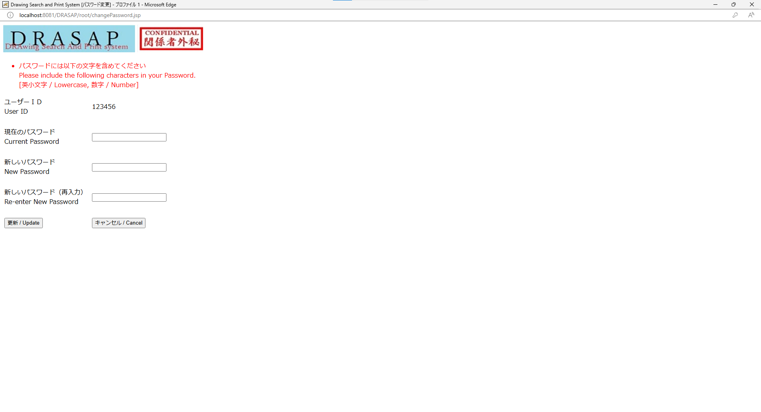
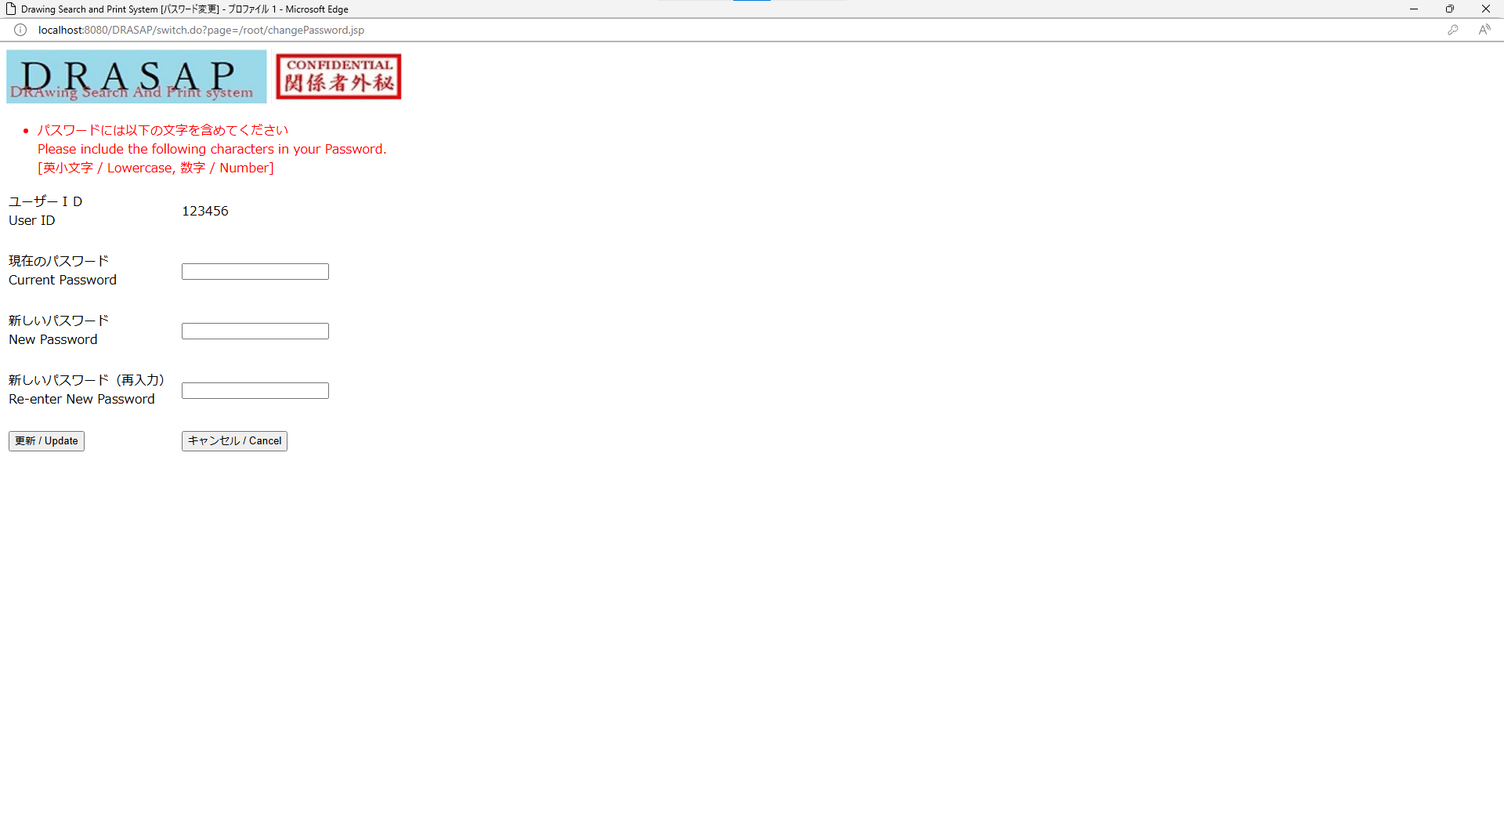

No.2
システム名のバナーとCONFIDENTIAL関係社外秘が表示されること
No.3
・画面に下記メッセージが出力されること
パスワードの有効期限が切れました。パスワード変更してください。
Your Password has expired. Please change your Password.
No.4
ラベルが下記の通り表示されることユーザーＩＤUser ID
No.5
ラベルが下記の通り表示されること現在のパスワードCurrent Password
No.6
ラベルが下記の通り表示されること新しいパスワードNew Password
No.7
ラベルが下記の通り表示されること新しいパスワード（再入力）Re-enter New Password
No.2
システム名のバナーとCONFIDENTIAL関係社外秘が表示されること
No.3
・画面に下記メッセージが出力されること
パスワードの有効期限が切れました。パスワード変更してください。
Your Password has expired. Please change your Password.
No.4
ラベルが下記の通り表示されることユーザーＩＤUser ID
No.5
ラベルが下記の通り表示されること現在のパスワードCurrent Password
No.6
ラベルが下記の通り表示されること新しいパスワードNew Password
No.7
ラベルが下記の通り表示されること新しいパスワード（再入力）Re-enter New Password

No.8
OLD | NEW

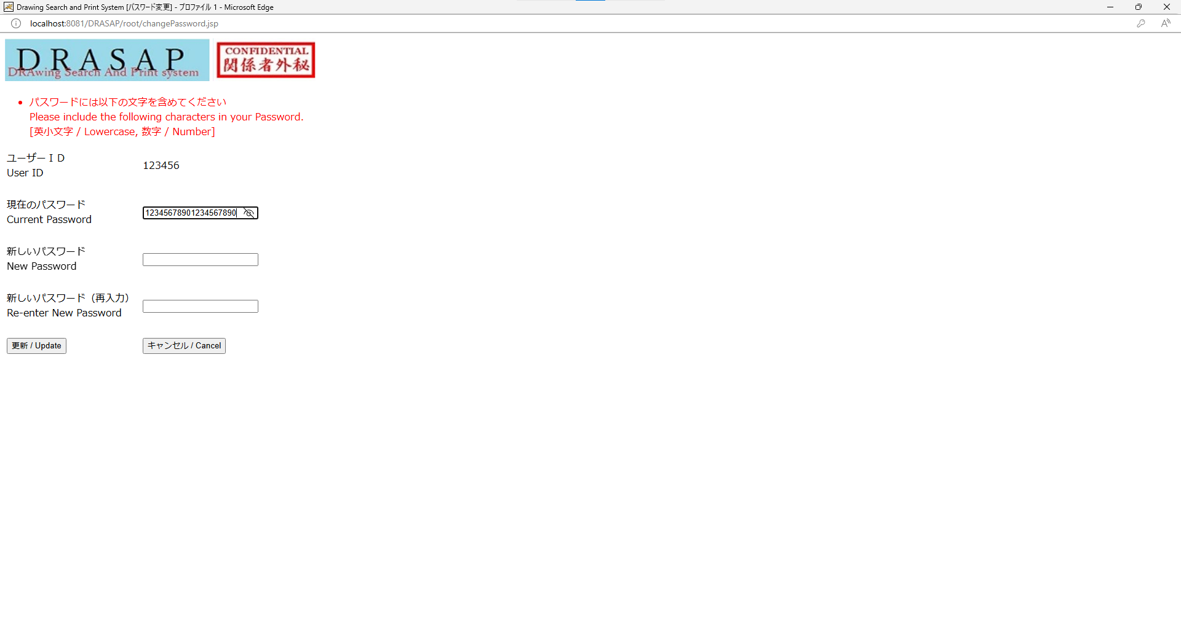


入力可能文字数が20文字であること
入力可能文字数が20文字であること

No.10
OLD | NEW

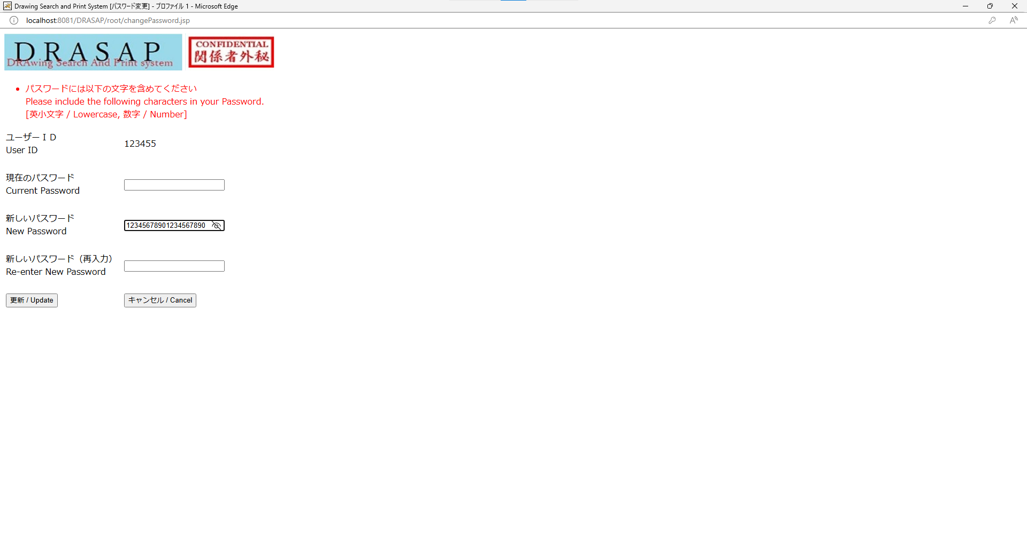


入力可能文字数が20文字であること
入力可能文字数が20文字であること

No.12
OLD | NEW

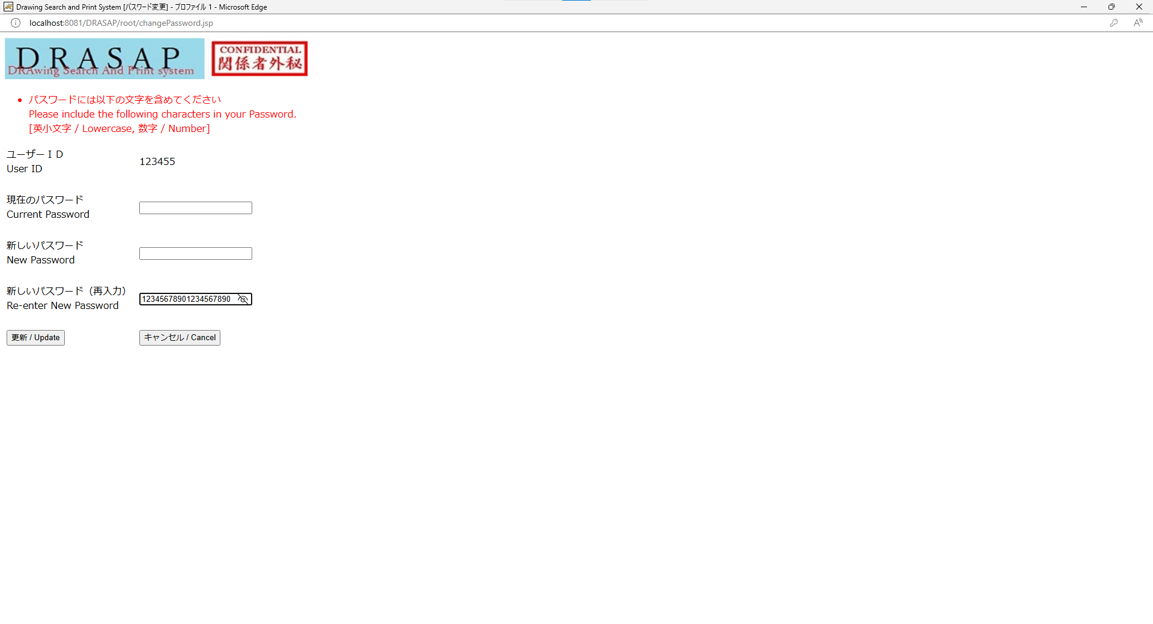
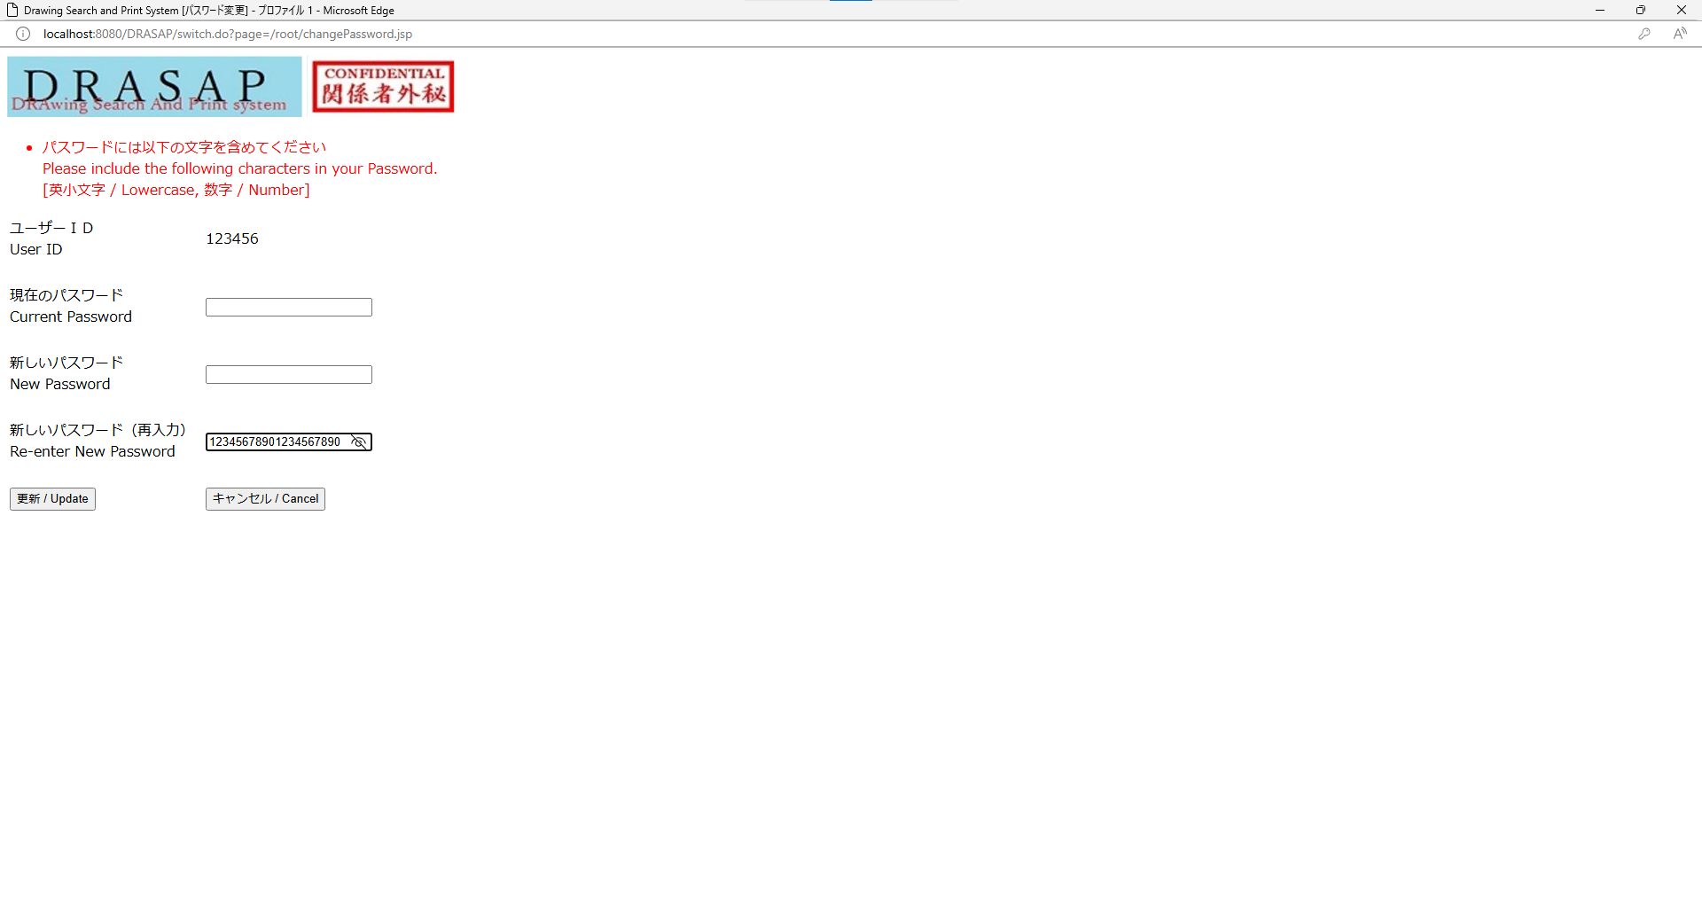

入力可能文字数が20文字であること
入力可能文字数が20文字であること

No.14~15
OLD | NEW

ボタンが下記の通り表示されること
キャンセル / Cancel
ボタンが下記の通り表示されること
キャンセル / Cancel
ボタンが下記の通り表示されること
更新 / Update
ボタンが下記の通り表示されること
更新 / Update

